상품제안서
윈디 스틱 선풍기 보조배터리 겸용-C타입 | 상품코드: F21817

 |  |  |  |  |  |  | 02-412-0044 | www.easy1.co.kr
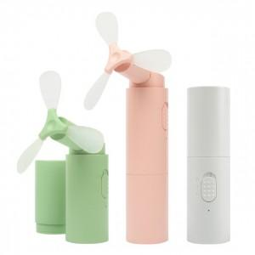

【상세/제작정보】 | 보조배터리 겸용 휴대용 선풍기 입니다.

【인쇄/포장옵션】 | 레이저, 풀칼라 / 포장지포장

【공급단가】 | 수량 | 100~ | 300~ | 500~ | 1,000~ | 3,000~
*VAT별도 | 단가 | 11,040원 | 10,630원 | 10,220원 | 9,810원 | 9,570원

【상품 URL】 | http://www.easy1.co.kr/src/goods_detail.php?gdno=21817

